操作
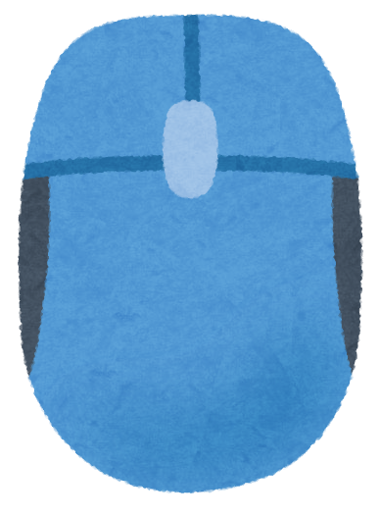
操作
基本的にマウス操作
 | ・マウス移動で選択
 | ・マウス左クリックで決定

敵

敵
・一つのマスに1～３体の敵がいる（敵の数はランダム）
・敵は攻撃、防御、ときどき特殊攻撃をしてくる（状態異常付与など）をしてくる
・敵の外見は骸骨の予定
・倒されると回復とコインを落とす（どちらかを選ぶ）
・Hpは調整

戦闘仕様
戦闘仕様
攻撃OR防御を選択
戦闘開始
一回目のサイコロ
ギャンブルの選択
コイン消費
二回目のサイコロ
結果判定
最終攻撃・防御力決定
戦闘処理
 |  | YES

 | NO

ゲーム画面
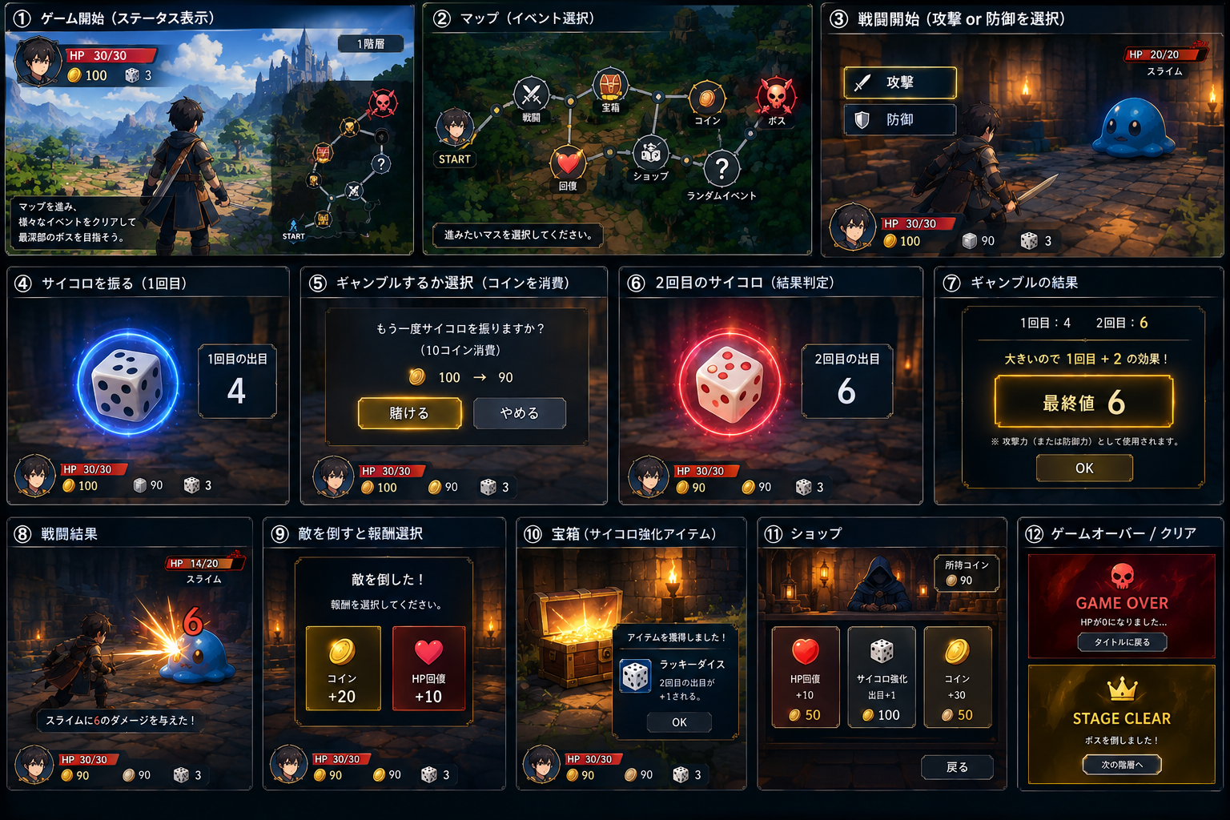
ゲーム画面・UI

